mapa1
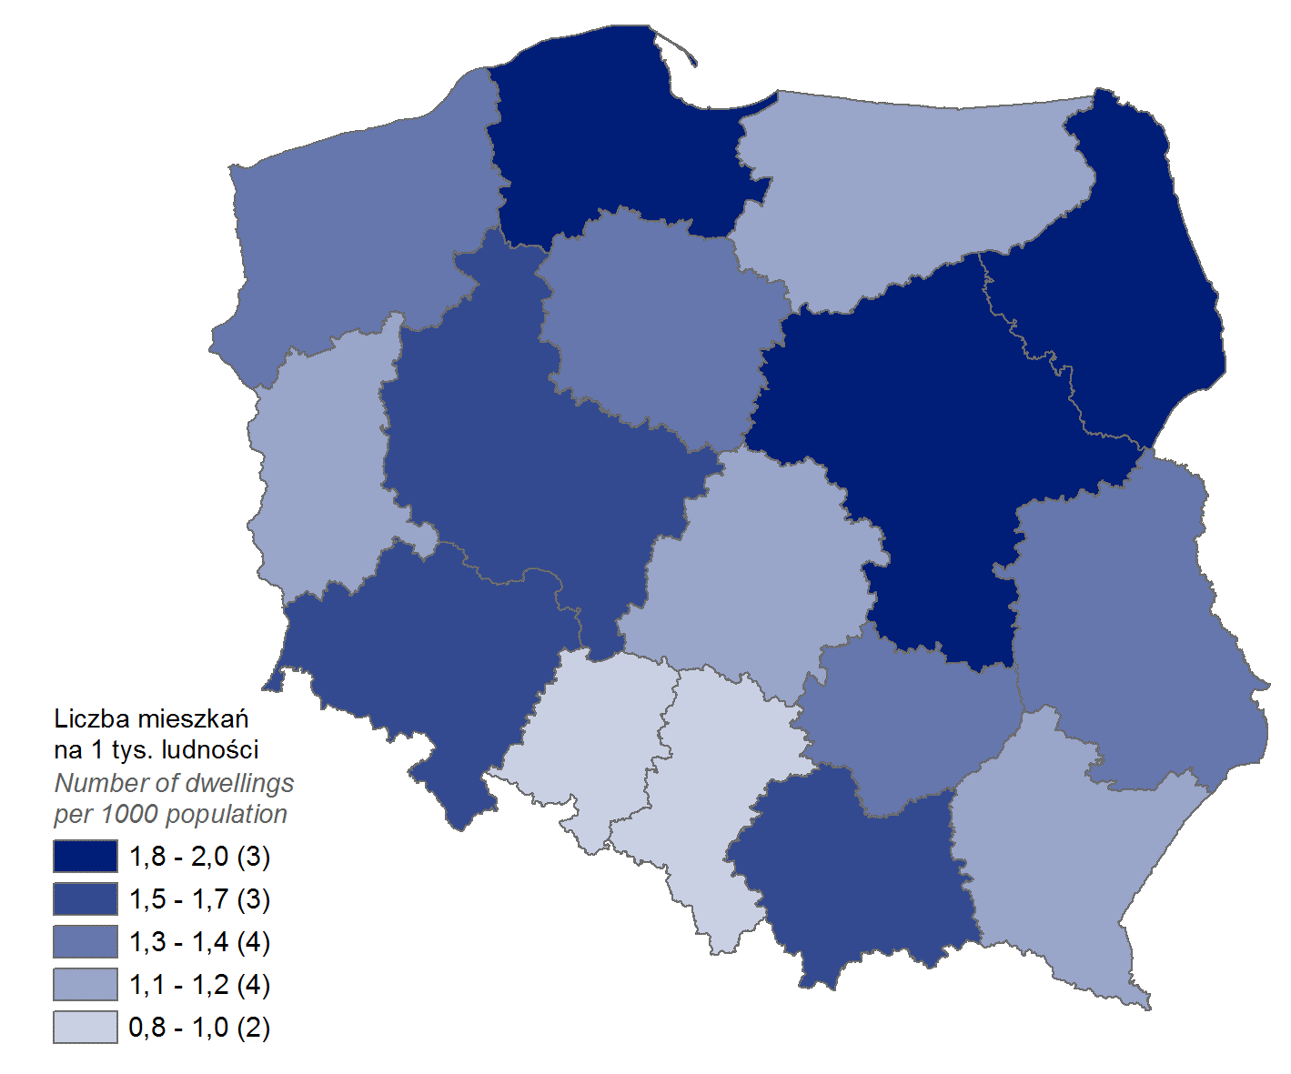
Mieszkania oddane do użytkowania w 1 kwartale 2023 r. w przeliczeniu na 1 tys. ludności
Województwo
mazowieckie | 2.0
podlaskie | 1.9
pomorskie | 1.8
małopolskie | 1.7
wielkopolskie | 1.7
dolnośląskie | 1.5
kujawsko-pomorskie | 1.3
lubelskie | 1.3
świętokrzyskie | 1.3
zachodniopomorskie | 1.3
lubuskie | 1.2
łódzkie | 1.1
podkarpackie | 1.1
warmińsko-mazurskie | 1.1
śląskie | 1.0
opolskie | 0.8

wykres 1
Struktura powierzchni użytkowej budynków niemieszkalnych oddanych do użytkowania w 1 kwartale 2023 r.
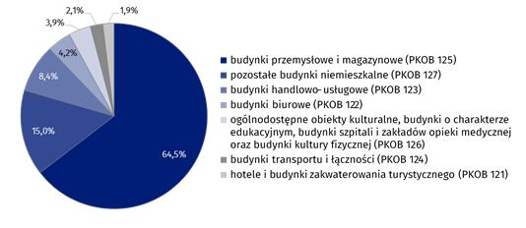
(PKOB 125) budynki przemysłowe i magazynowe | 64.5%
(PKOB 127) pozostałe budynki niemieszkalne | 15.0%
(PKOB 123) budynki handlowo-usługowe | 8.4%
(PKOB 122) budynki biurowe | 4.2%
(PKOB 126) ogólnodostępne obiekty kulturalne, budynki o charakterze edukacyjnym, budynki szpitali i zakładów opieki medycznej oraz budynki kultury fizycznej | 3.9%
(PKOB 124) budynki transportu i łączności | 2.1%
(PKOB 121) hotele i budynki zakwaterowania turystycznego | 1.9%

wykres 2
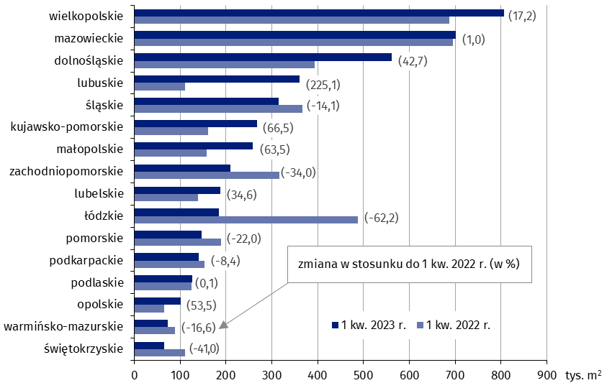
Powierzchnia użytkowa budynków niemieszkalnych oddanych do użytkowania w 1 kwartale 2023 r. według województw (tys. m2)
 | 1 kw. 2023 r. | 1 kw. 2022 r. | Zmiana
wielkopolskie | 806,337 | 688,091 | (17.2)
mazowieckie | 702,027 | 695,115 | (1.0)
dolnośląskie | 561,733 | 393,658 | (42.7)
lubuskie | 360,909 | 111,005 | (225.1)
śląskie | 315,040 | 366,857 | (-14.1)
kujawsko-pomorskie | 268,613 | 161,312 | (66.5)
małopolskie | 258,394 | 158,087 | (63.5)
zachodniopomorskie | 209,054 | 316,902 | (-34.0)
lubelskie | 187,798 | 139,523 | (34.6)
łódzkie | 184,335 | 487,103 | (-62.2)
pomorskie | 147,495 | 188,981 | (-22.0)
podkarpackie | 139,959 | 152,861 | (-8.4)
podlaskie | 125,865 | 125,692 | (0.1)
opolskie | 101,160 | 65,919 | (53.5)
warmińsko-mazurskie | 73,854 | 88,565 | (-16.6)
świętokrzyskie | 65,486 | 110,931 | (-41.0)

wykres 3
Powierzchnia użytkowa budynków biurowych oddanych do użytkowania w 1 kwartale 2023 r. według województw (tys. m2)

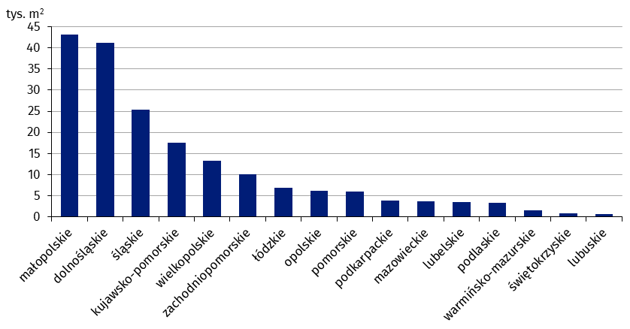
małopolskie | 43,026
dolnośląskie | 41,121
śląskie | 25,421
kujawsko-pomorskie | 17,591
wielkopolskie | 13,318
zachodniopomorskie | 10,196
łódzkie | 6,931
opolskie | 6,154
pomorskie | 6,012
podkarpackie | 3,823
mazowieckie | 3,675
lubelskie | 3,605
podlaskie | 3,320
warmińsko-mazurskie | 1,605
świętokrzyskie | 822
lubuskie | 702

wykres 4
Powierzchnia użytkowa budynków handlowo-usługowych oddanych do użytkowania w 1 kwartale 2023 r. według województw (tys. m2)

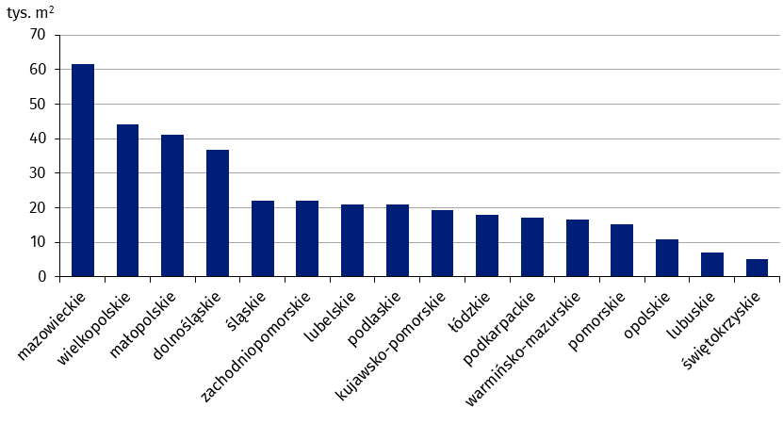
mazowieckie | 61,625
wielkopolskie | 44,223
małopolskie | 41,075
dolnośląskie | 36,733
śląskie | 22,128
zachodniopomorskie | 22,104
lubelskie | 20,886
podlaskie | 20,839
kujawsko-pomorskie | 19,203
łódzkie | 18,026
podkarpackie | 17,176
warmińsko-mazurskie | 16,639
pomorskie | 15,217
opolskie | 10,756
lubuskie | 7,124
świętokrzyskie | 5,151

wykres 5
Powierzchnia użytkowa budynków przemysłowych oddanych do użytkowania w 1 kwartale 2023 r. według województw (tys. m2)

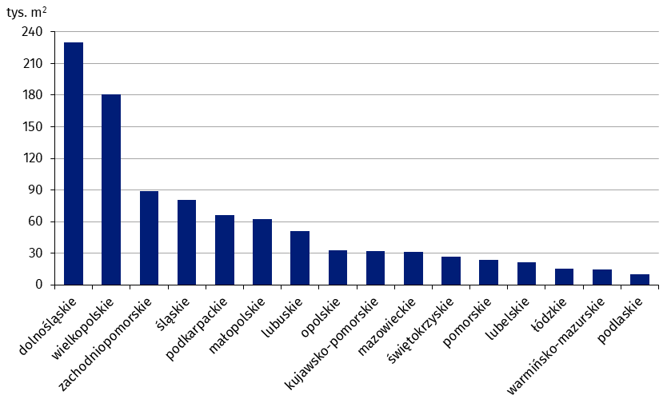
dolnośląskie | 229,797
wielkopolskie | 180,514
zachodniopomorskie | 89,068
śląskie | 80,354
podkarpackie | 65,821
małopolskie | 62,145
lubuskie | 50,669
opolskie | 32,496
kujawsko-pomorskie | 31,902
mazowieckie | 31,056
świętokrzyskie | 26,756
pomorskie | 23,832
lubelskie | 21,500
łódzkie | 15,124
warmińsko-mazurskie | 14,383
podlaskie | 10,187

wykres 6
Powierzchnia użytkowa budynków magazynowych oddanych do użytkowania w 1 kwartale 2023 r. według województw (tys. m2)

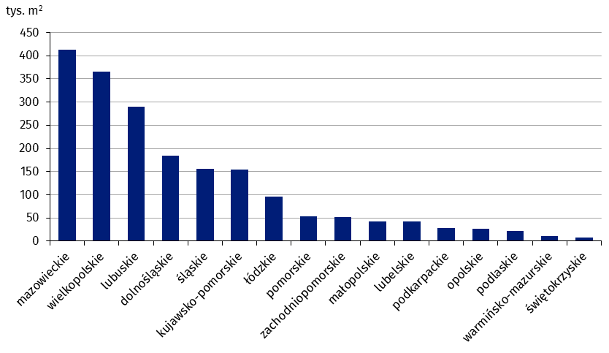
mazowieckie | 412,186
wielkopolskie | 366,153
lubuskie | 290,200
dolnośląskie | 185,039
śląskie | 156,256
kujawsko-pomorskie | 153,853
łódzkie | 95,618
pomorskie | 52,748
zachodniopomorskie | 51,814
małopolskie | 42,840
lubelskie | 42,344
podkarpackie | 27,823
opolskie | 26,271
podlaskie | 22,305
warmińsko-mazurskie | 10,199
świętokrzyskie | 8,434

wykres 7
Powierzchnia użytkowa budynków gospodarstw rolnych oddanych do użytkowania w 1 kwartale 2023 r. według województw (tys. m2)

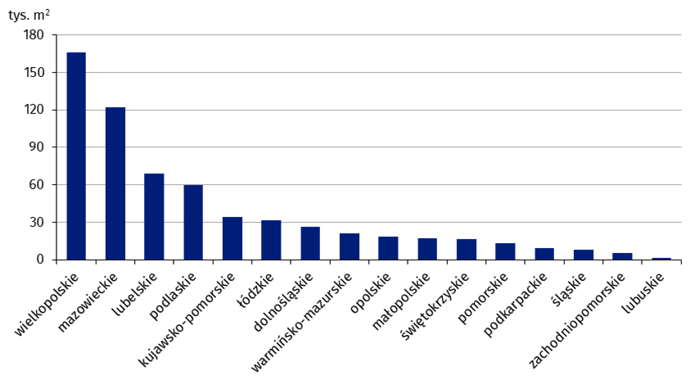
wielkopolskie | 166,130
mazowieckie | 122,101
lubelskie | 69,039
podlaskie | 59,719
kujawsko-pomorskie | 33,842
łódzkie | 31,321
dolnośląskie | 26,022
warmińsko-mazurskie | 21,059
opolskie | 18,726
małopolskie | 17,291
świętokrzyskie | 16,389
pomorskie | 13,299
podkarpackie | 9,432
śląskie | 7,661
zachodniopomorskie | 5,352
lubuskie | 1,598

wykres 8
Struktura powierzchni użytkowej nowych budynków niemieszkalnych, na których budowę wydano pozwolenia w 1 kwartale 2023 r.

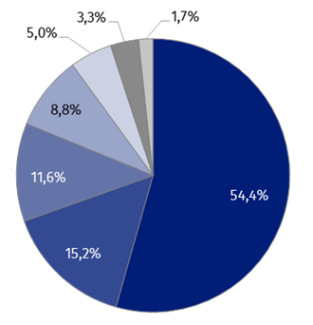
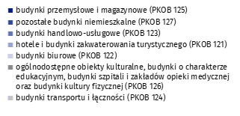
(PKOB 125) budynki przemysłowe i magazynowe | 54.4%
(PKOB 127) pozostałe budynki niemieszkalne | 15.2%
(PKOB 123) budynki handlowo-usługowe | 11.6%
(PKOB 121) hotele i budynki zakwaterowania turystycznego | 8.8%
(PKOB 122) budynki biurowe | 5.0%
(PKOB 126) ogólnodostępne obiekty kulturalne, budynki o charakterze edukacyjnym, budynki szpitali i zakładów opieki medycznej oraz budynki kultury fizycznej | 3.3%
(PKOB 124) budynki transportu i łączności | 1.7%

wykres 9
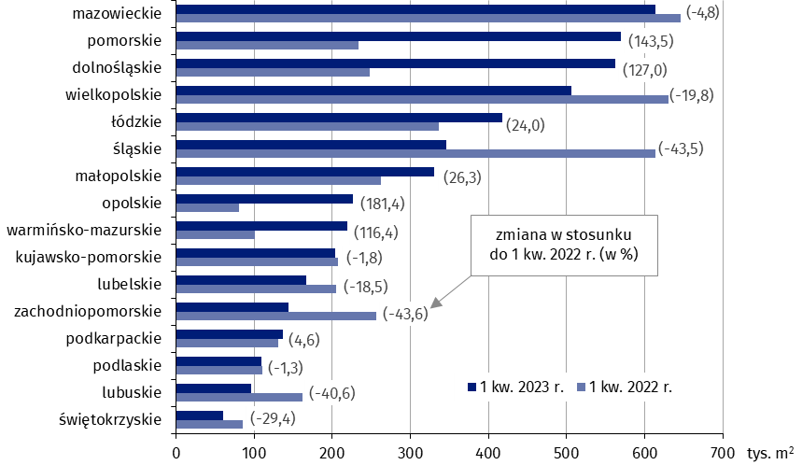
Powierzchnia użytkowa nowych budynków niemieszkalnych, na których budowę wydano pozwolenia w 1 kwartale 2023 r. według województw (tys. m2)
 | 1 kw. 2022 r. | 1 kw. 2023 r. | Zmiana
mazowieckie | 645,447 | 614,245 | (-4.8)
pomorskie | 233,804 | 569,344 | (143.5)
dolnośląskie | 247,829 | 562,562 | (127.0)
wielkopolskie | 630,156 | 505,648 | (-19.8)
łódzkie | 336,924 | 417,717 | (24.0)
śląskie | 613,346 | 346,624 | (-43.5)
małopolskie | 262,136 | 331,009 | (26.3)
opolskie | 80,700 | 227,069 | (181.4)
warmińsko-mazurskie | 101,370 | 219,366 | (116.4)
kujawsko-pomorskie | 207,248 | 203,502 | (-1.8)
lubelskie | 204,949 | 167,100 | (-18.5)
zachodniopomorskie | 256,095 | 144,474 | (-43.6)
podkarpackie | 130,681 | 136,644 | (4.6)
podlaskie | 110,831 | 109,420 | (-1.3)
lubuskie | 161,982 | 96,146 | (-40.6)
świętokrzyskie | 85,579 | 60,407 | (-29.4)

